Resumen
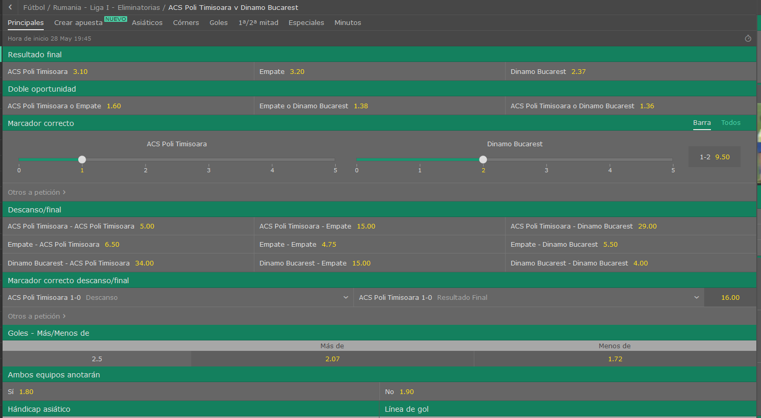
 |  |  |  | Equipo LOCAL |  |  | VS | Equipo VISITANTE
 |  |  |  | Poli Timisoara |  |  |  | Dinamo Bucarest
 |  |  |  |  | Rumania Liga 1 - Eliminatorias

Equipo Local |  |  |  |  | Equipo Visitante |  |  |  |  |  | LOCAL | VISITANTE | Resumen
Media de goles a favor |  | → | 1.25 |  | Media de goles a favor |  | → | 2.25 |  | Fuerza ataque | 3.8671875 | 6.9609375
Media de goles en contra |  | → | 1.375 |  | Media de goles en contra |  | → | 1.375

% | Probabilidad de que maque X goles |  |  |  |  |  |  |  | Resultado esperado |  |  | Over/Under
 | 0 | 1 | 2 | 3 | 4 | 5 | 6 |  |  |  | Over 2,5
Eq. Local | 28.65% | 35.81% | 22.38% | 9.33% | 2.91% | 0.73% | 0.15% |  | 1-2 |  | Under 2,5
Eq. Visitante | 10.54% | 23.71% | 26.68% | 20.01% | 11.26% | 5.06% | 1.90%

